Т.З.
Форма для заполнения поставщиком
Техническое задание на поставку Холодильного Оборудования.

№ п/п | Адрес АЗС | Наименование оборудования | Фото оборудования | Техническое описание | Кол-во | Ед.изм | Наименование участника
 |  |  |  |  |  |  | Цена за ед. в тенге с ндс | Сумма в тенге с ндс
Шымкентский филиал ТОО "Sinooil"
1 | АЗС №2 - город Шымкент, Аль-Фарабийский район, улица Мадели-Кожа угол улицы Казиева, 1/14 | Кондитерская холодильная витрина закрытая | 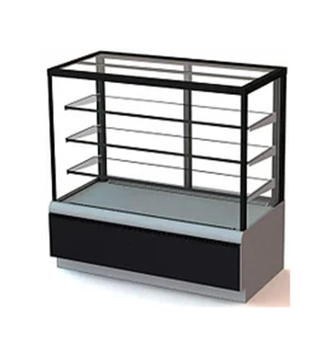 | Тип: холодильная кондитерская витрина (остеклённая со всех сторон). Полки 3-4 шт. стеклянные, с возможностью регулировки по высоте. Подсветка LED для каждой полке. Панорамное остекление (фронтальное и боковое). Каркас из металла или алюминиевого профиля с антикоррозийным покрытием. Дверцы для загрузки продукции распашные с задней стороны. Напряжение: 220В, 50Гц Размер: 1000*650*1200 . Цвет: черный. Встроенный агрегат. | 3 | шт.
 | АЗС №4 - Туркестанская область, Сарыагашский район, сельский округ Жибек-Жолы
 | АЗС №26 - Туркестанская область, город Туркестан, трасса Кызылорда, квартал 093, участок 2464
2 | АЗС №2 - город Шымкент, Аль-Фарабийский район, улица Мадели-Кожа угол улицы Казиева, 1/14 | Печь конвекционная | 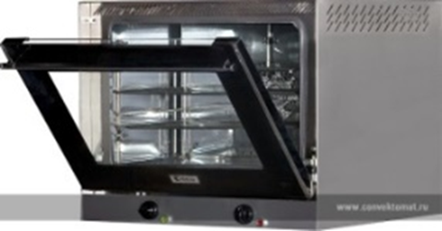 | Печь конвекционная электр.серии XFT 113 UNOX S.p.A. Цвет: темный серный. Электрическая конвекционная печь. Вместимость не менее 3 противней. Температурный диапазон +30 +260 С. Управление механическое. Количество вентилятора 2. Таймер до 120 минут. Подсветка камеры галогенная. Материал камеры нержавеющая сталь. Дверь фронтальная двойное стекло. Габариты компактные настольные. Напряжение: 220В, 50Гц | 3 | шт.
 | АЗС №4 - Туркестанская область, Сарыагашский район, сельский округ Жибек-Жолы
 | АЗС №26 - Туркестанская область, город Туркестан, трасса Кызылорда, квартал 093, участок 2464
Итого за оборудование
Итого за доставку, разгрузку и установку
Всего с ндс по Шымкентскому филиалу
Гарантия на оборудование
Срок поставки
Условия оплаты
Всего за оборудование
Всего за доставку, разгрузку и установку
ВСЕГО с ндс 12%

